Order Form
 | Заказная форма |  |  |  | FIRE1 rev. 06.2021

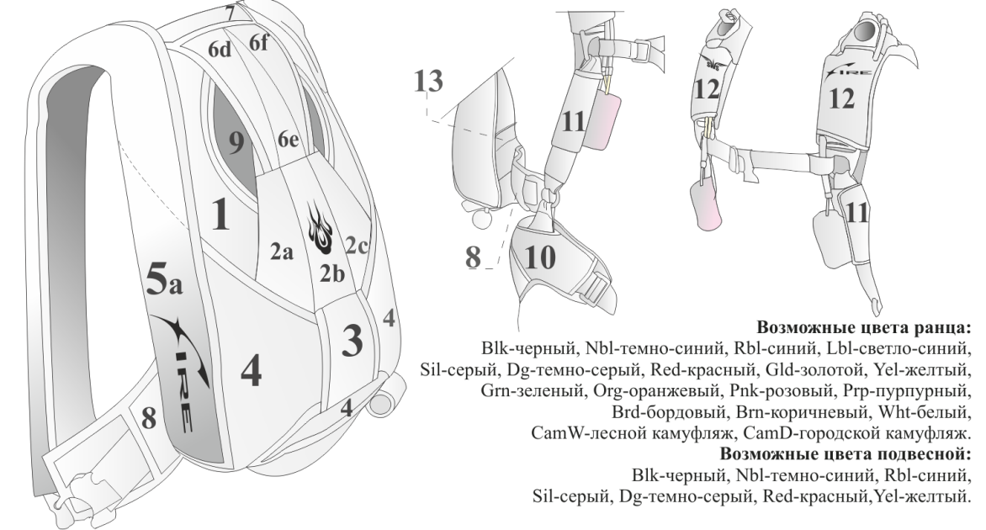
SkyWideSystems
Киев, Украина
e-mail: info@sws.aero
web: www.sws.aero
Информация о заказчике:
Дилер
Заказчик
Тел
e-mail
Адрес
Кол-во прыжков
Предыдущий ранец
Размеры заказчика:
Единицы измерения
Пол |  |  | Торс
Рост |  |  | Ножной
Вес |  |  | Бедро |  |  | Подвесная система: |  |  |  |  | Система раскрытия ОП
Грудь |  |  | Размер А |  |  | Металл |  |  |  |  | Pod (std) |  |  | Мяч |  | Мяч-под
Талия |  |  | Инсем |  |  | Cad (std) |  | Black ($) |  | SS ($) | Трубка |  |  | Выбор цвета
Подвесная |  |  |  |  |  | КЗУ |  |  |  |  |  |  |  |  |  | введите цвет
норм. |  | свободно |  | плотно |  | Mini (std) |  |  | Большое |  | Вытяжной парашют
Основной парашют |  |  |  |  |  | Подвесная |  |  |  |  | Zp (std) |  |  | F-111 |  | Stud
Запасной парашют |  |  |  |  |  | 2 кол (std) |  | 4 кол ($) |  | Adj ($) |  |  |  | Выбор цвета ($)
Укладка |  |  |  |  |  | Грудная |  |  |  |  |  |  |  |  |  | введите цвет
норм. |  | свободно |  | плотно |  | Узкая (std) |  |  | Широкая |  | Стреньга
Выбор цветов: |  |  |  |  |  | Ножные |  |  |  |  | 2m (std) |  |  | Wingmod 3m |  |  | Stud
Контейнер (solid): |  |  |  |  |  | Пряжки (std) |  |  | Карабины B-12 ($) |  | Камера
1 |  |  | 6f |  |  | Тип СК |  |  |  |  | Стандарт(std) |  |  | Lazy Bag($) |  | Direct Bag($)
2a |  |  | 7 |  |  | Узкие (std) |  |  | Широкие |  |  |  | Защита на карман медузы ОП
2b |  |  | 8 |  |  | Swoop опции
2c |  |  | 9 |  |  | Доп.кол($) |  | Петля ч/в($) |  | Сшитые($) | Дополнительные опции ($):
3 |  |  | 10 |  |  | Длина СК |  |  |  |  | Стропорез
4 |  |  | 11 |  |  | 500mm(std) |  | 550 mm |  | 600 mm | Пластик |  |  |  | Металл
5 |  |  | 12 |  |  |  |  |  |  |  | Комплект запасных частей ОП
6d |  |  | 13 |  |  |  | Матерчатые клеванты |  |  |  | (ск, камера, стреньга, медуза)
6e |  |  |  |  |  |  |  |  |  |  | Комплект запасных частей ЗП
 |  |  |  |  |  |  |  |  |  |  | (камера, стреньга, медуза, подушка отцепки, кольцо ЗП)
Лучи ($): |  |  |  |  |  | Контейнер и спинка:
 | a/b |  | b/c |  |  | Контейнер ОП |  |  |  |  | Заводская укладка
 | d/e |  | e/f |  |  | Стандарт (std) |  |  | Wingmod
 | 3 |  | 9 |  |  | Спинка |  |  |  |  | Особые пожелания:
Подвесная |  |  |  |  |  | Parapack (std) |  |  | Spacefoam ES ($)
Окантовка |  |  |  |  |  | Поясной
Вышивки: |  |  |  |  |  | Стандарт (std) |  |  | Cut-in
КЗУ Правое |  |  | Цвет |  |  | Ножной
SWS (std) |  |  |  |  |  | Стандарт (std) |  |  | Узкий
Текст ($)
Лого ($)
КЗУ Левое
Fire (std) |  |  |  |  |  |  |  |  |  |  | Стандартная комплектация:
Текст ($) |  |  |  |  |  | Система раскрытия ПЗ: |  |  |  |  | Коллапсируемая медуза, стреньга, камера ОП, шпилечные СК, петли управления ОП, подушка отцепки, кольцо ЗП, медуза, стреньга, камера ЗП, петли управления ЗП, подвесная система, скольцами на бедрах, ранец
Лого ($) |  |  |  |  |  | Подушка отцепки
Бок.стенка Правая |  |  |  |  |  | Red (std) |  | Выбор цвета ($)
Fire (std) |  |  |  |  |  |  |  |  |  | введите цвет
Текст ($) |  |  |  |  |  | Привод ПЗ
Лого ($) |  |  |  |  |  | Кольцо(std) |  | Выбор цвета ($) |  |  |  | Тестировано согласно TSO-C 23 d. максимальный вес 136 кг (300 lbs), максимальная скорость применения 309 км/ч (170 knots). ------------------ Airtec certified
Бок.стенка Левая |  |  |  |  |  |  |  |  |  | введите цвет
Fire (std) |  |  |  |  |  | RSL
Текст ($) |  |  |  |  |  | Нет (std) |  | Brass ($) |  | SS ($)
Лого ($) |  |  |  |  |  | DRD
Центр.деталь 2с |  |  |  |  |  | Нет (std) |  | Brass ($) |  | SS ($)
Demon (std) |  |  |  |  |  |  |  |  |  |  |  | Служебная информация:
Текст ($) |  |  |  |  |  |  |  |  |  |  |  | Вход.номер: |  |  | Размер:
Лого ($)

